props(プロパティシートとは )
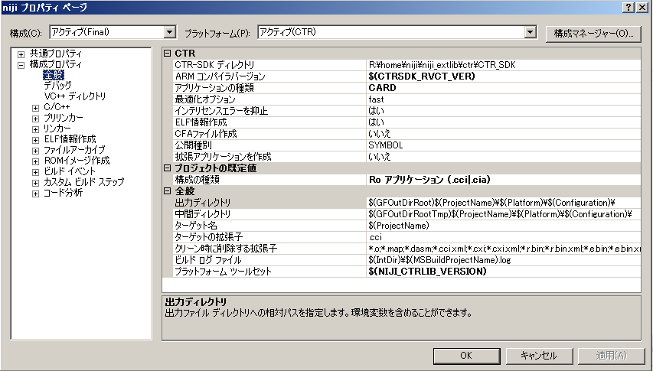
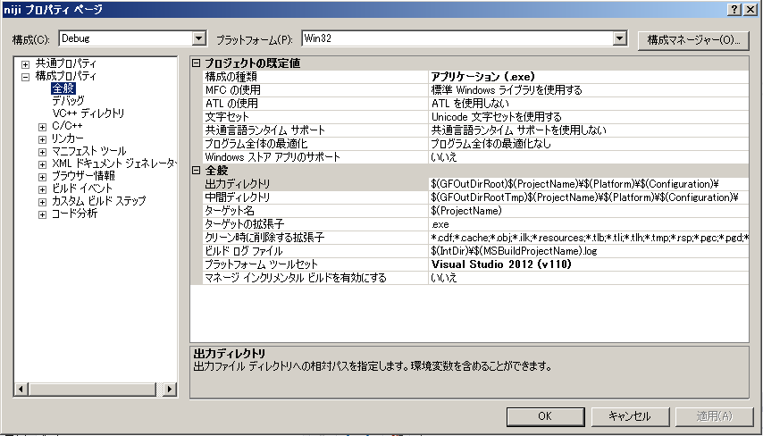
■プロパティシート（props：プロップス）の基本

◆プロパティシート（props）とは？

 | プロパティシートとは .props の拡張子を持つxmlベースファイルです。
 | コンパイラやリンカーなどのビルドスイッチを指定したり、ユーザー定義のマクロを作成したりできます。

 | プロパティシートを用いる利点は、複数プロジェクトに適用可能なプロジェクト構成を作成できることです。
 | これはプロジェクトファイルそのもの .vcxproj で定義されるプロジェクト設定とは異なり、
 | .propsで定義されるプロジェクト設定が継承できるためです。

 | //プロパティシートについて詳しくはマイクロソフトのヘルプを参照のこと
 | https://msdn.microsoft.com/ja-jp/library/vstudio/a4xbdz1e%28v=vs.110%29.aspx

◆niji プロジェクトにおけるpropsの活用

 | nijiプロジェクトではpropsの活用により、下記の効果を狙っています
 |  | ・肥大化・煩雑になりがちなvcxprojファイルをシンプルに保つ
 |  | ・ビルドスイッチをprops継承により共有する事で、メンテナンスコストを下げる
 |  | ・SDKバージョン依存の設定を、propsから継承されたマクロ定義で記述することで、SDKバージョンアップにも備える
 |  | ・生成物の出力パスの変更等もprops定義で一発
 |  | ･複雑な設定をユーザーから隠蔽し、プロジェクト毎にビルドスイッチが異なる事によるビルドエラーその他のリスクを排除
 |  | ・カスタムビルドなどの特殊設定が無い限り、vcxprojのお引越しもファイルを登録しなおすだけで済み、簡単
 |  | ・構成の増減もpropsを使えば（比較的）簡単

 | 上記のメリットを維持するために、ターゲットファイルの追加や、カスタムビルド設定、DLL等の参照設定など
 | 最低限の設定のみをvcxprojに反映させるパラメータが極力少数になる運用を行います。

◆propsに何を書く

 | 基本方針として、以下のパラメータはvcxprojではなくpropsに記述して管理します

 |  | ・ユーザー定義マクロ、プリプロセッサ定義
 |  | ・追加のインクルード（ライブラリ）パス、ライブラリの依存（niji_projectのro依存関係以外）
 |  | ・最適化レベルやリンクオプションなどなどの各種ビルドスイッチに該当するもの
 |  | ・生成物の出力パス（運用のため）

◆vcxproj に記述される設定

 | テンプレートからプロジェクトを起こした初期状態では、下記図の太字の7項目のみが vcxprojに直記述されたパラメータです。
 | propsへの追い出しが出来なかったものが残っています。

 |  | CTRプラットフォーム
 |  |  | 構成プロパティ：全般タブ
 |  |  |  | 1, | ARMコンパイラバージョン
 |  |  |  | 2, | アプリケーションの種類
 |  |  |  | 3, | 構成の種類
 |  |  |  | 4, | プラットフォームツールセット

 |  | Win32プラットフォーム
 |  |  | 構成プロパティ：全般タブ
 |  |  |  | 5, | 構成の種類
 |  |  |  | 6, | プラットフォームツールセット
 |  |  | リンカー：システムタブ
 |  |  |  | 7, | サブシステム（アプリケーション・プロジェクトの場合でコンソールアプリとWindowsアプリの切り替え）

 | 可能な限り、この状態を保つのが理想です。
 | デフォルト項目以外でプロパティを変更する必要がある場合は、どのプロジェクトにどのようなカスタム設定が含まれているかを
 | 把握しておく必要があります。

 | NIJI_CTRLIB_VERSIONはユーザー定義のマクロで、下記のように定義されています

 |  | gf.root.common.props -> GF_CTRLIB_VERSION=NW4C3.6.1-sdk11.0.0
 |  | gflib2.root.common.props -> GFLIB2_CTRLIB_VERSION=$(GF_CTRLIB_VERSION)
 |  | niji.root.common.props -> NIJI_CTRLIB_VERSION=$(GF_CTRLIB_VERSION)

props 便利なプロパティ・マクロ
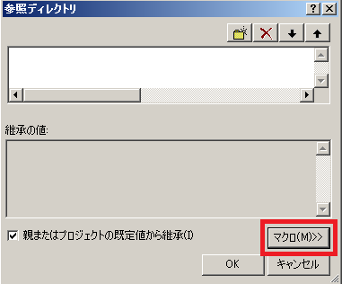
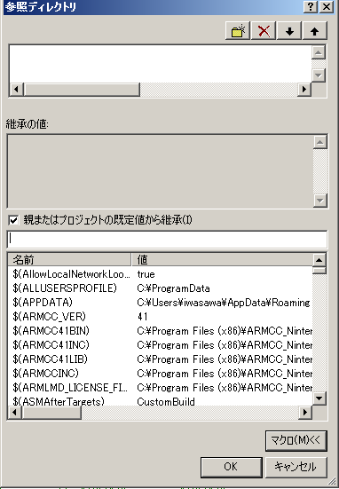
■niji props プロパティのマクロ

◆プロパティのマクロとは

 |  | propsを使うと該当のプロジェクト内でのみ有効なプロパティ・マクロを定義する事ができます。

 |  | デフォルトで提供されているマクロとしては、$(Platform), $(SolutionName), $(ProjetName) などがあります。
 |  | 扱いとしては、vcxproj のスコープ内で有効な変数であり、上流で定義されたものを、より下流で書き換えることができます。

 |  | 詳しくはマクロソフトの下記サイトを参照のこと
 |  | https://msdn.microsoft.com/ja-jp/library/vstudio/c02as0cs%28v=vs.110%29.aspx

◆プロパティのマクロの定義方法

 |  | 以下にプロパティマクロ定義の例文を示します
<PropertyGroup>
<GFConfig Condition="'$(Configuration)'=='Debug'">Debug</GFConfig>
</PropertyGroup>

 |  | 意味は "GFConfig"という名前のマクロを、構成がDebugの時に定義する。
 |  | 値はDebugである

 |  | XMLの要素（エレメント）タグ名がマクロ名
 |  | 属性（アトリビュート）で条件が存在する場合の指定。条件ナシなら要りません
 |  | 要素値がマクロの値、となります

◆プロパティ・マクロ定義一覧

 |  | 環境変数名と区別するために、命名規則をUpperCamelに寄せます（今、一部例外があります、ごめんなさい）

 |  | 変数名 | スコープ | 定義ファイル | 値 | 用途
 |  | GFConfig | common | gf.root.common.props | Debug,Develop,Release,Final | Configrationの別名。Debug、DebugCLR, DebugDLを同じに扱うユーティリティ
 |  | GFExtLibConfig | common | gf.root.common.props | Debug,Release | Configrationの別名 extlib下の外製ライブラリ用。Debug、DebugCLR, DebugDLを同じに扱うユーティリティ
 |  | GFStaticLibExt | common | gf.root.common.props | a,lib | 静的モジュールファイル拡張子
 |  | GFRoModuleExt | common | gf.root.common.props | precro,lib | 動的モジュールファイル拡張子
 |  | GFAppExt | common | gf.root.common.props | cci,exe | アプリケーション拡張子

 |  | GF_CTRLIB_VERSION | common | gf.root.common.props | NW4C3.6.1-sdk11.0.0 | SDKバージョンを示す。大文字でごめんなさい
 |  | GFLIB2_CTRLIB_VERSION | gflib2 | gflib2.root.common.props | $(GF_CTRLIB_VERSION) | SDKバージョンを示す。大文字でごめんなさい
 |  | NIJI_CTRLIB_VERSION | niji_project | niji.root.common.props | $(GF_CTRLIB_VERSION) | SDKバージョンを示す。大文字でごめんなさい

◆プロパティ・マクロの便利な使い方

 |  | たとえば、$(GFStaticLibExt)は、$(Platform)がCTRなら"a"、Win32なら"lib"と定義されています。

 |  | 出力ファイル名を指定する場合に、下記のように書けて便利です
 |  | $(ProjectName).$(GFStaticLibExt)

 |  | ProjectNameが "gfl2_test" だったとすると
 |  | CTRでは gfl2_test.a
 |  | Win32では gfl2_test.lib
 |  | と展開されるため、プラットフォーム別の拡張子の違いをマクロで吸収してシンプルな記述が可能です

◆プロパティ・マクロTips

 | ★未定義のマクロは空文字""として展開されます

 |  | たとえば、"$(GFHeaderPath)include/" と書いて GFHeaderPathが未定義だった場合は
 |  | include/ と展開されます。

 |  | エラーにはなりません

 | ★VisualStudioのプロパティ編集のGUIから、利用可能なマクロを調べられます

 |  | ①なんでも良いので、プロパティページの項目の「編集」を実行します
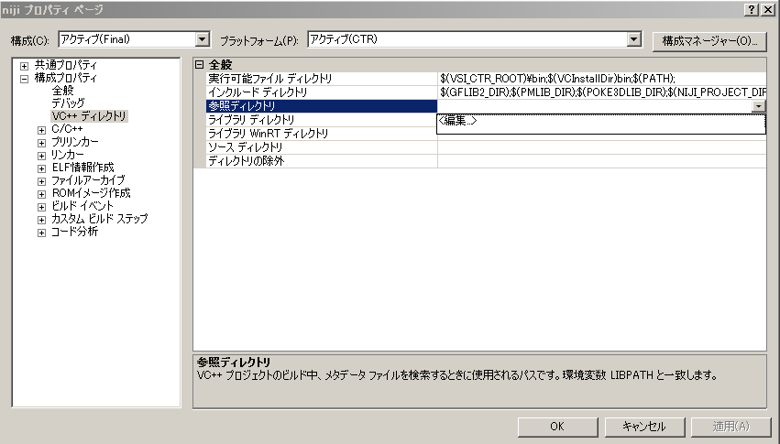

 |  | ②マクロ、というボタンがあるので押します |  |  | ③使えるマクロが一覧になり、値の展開も確認可能です

